Sheet1
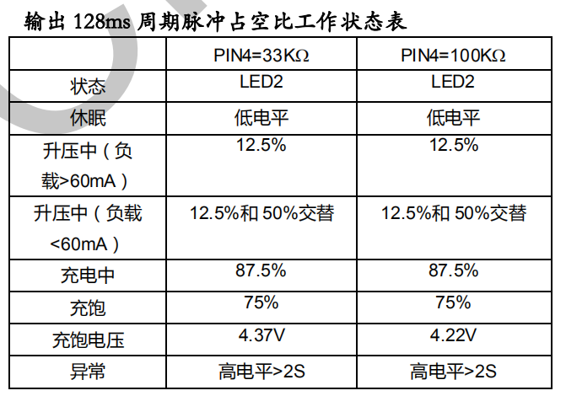
引脚号 | 定义 | 功能说明
1 | VCC | 电源供应输入。
15 | LED1 | 输出脚，默认低电平。数码管阵列1
14 | LED2 | 输出脚，默认低电平。数码管阵列2
13 | LED3 | 输出脚，默认低电平。数码管阵列3
12 | LED4 | 输出脚，默认低电平。数码管阵列4
11 | LED5 | 输出脚，默认低电平。数码管阵列5
4 | BAT-STA | 输入脚，需要唤醒。充电芯片状态识别--128ms周期方波，根据方波信号判定状态显示
10 | KEY-OUT | 输出脚，默认高阻态。模拟按键动作，低电平为有效按键动作输出
1 | BAT-AD | 输入脚，AD采样。识别电池电压，需要低压识别保护
7 | NTC | 输入脚，AD采样。识别温度，控制HOT-EN状态
6 | HOT-EN | 输出脚，默认低电平。高电平开启加热，根据加热速率，可能需要占空比调整
8 | CHR-EN | 输出脚，默认低电平。高电平进入充电模式
9 | USB-EN | 输出脚，默认低电平。高电平开启放电模式
2,3,5 | KEY-IN | 输入脚，AD，需要唤醒。按键有4颗，电阻分压识别

16 | VSS | GND

操作说明
功能操作

